Financial offer
 | Додаток 1- Форма фінансової пропозиції до Запрошення Громадської організації "ДЕСЯТЕ КВІТНЯ" до участі у тендері RFQ U 11-2026 на закупівлю обладнання для обслуговування автомобільних кондиціонерів (установка автоматична)
 | Будь ласка, використовуйте цю форму для вашої фінансової пропозиції щодо зазначених найменувань, вказуючи фіксовану ціну, куди все включено. Вкажіть, будь ласка, всі ціни тільки в гривні без ПДВ. Заповніть поля, закрашені жовтим

 | Назва постачальника:
 | Код ЄДРПОУ/ІПН
 | Прізвище та ім’я контактної особи/ відповідального менеджера
 | Телефон (організації, контактної особи)
 | Умови та строки доставки
 | Електронна адреса

№ | Найменування товару | Характеристика | Необхідна кількість | Одиниці виміру | Довідкове зображення | Повне найменування товару, що пропонується Постачальником | Технічні характеристики товару, що пропонується Постачальником | Пропонуєма кількість | Фото запропонованого товару | Ціна за 1 одиницю, грн, без ПДВ | Вартість, грн.,без ПДВ
1. | Установка для заправки автокондиціонерів(автоматична) | Технічні характеристики: Живлення та тип: Напруга: 220 В, 50 Гц Тип: автоматична установка Функціональні можливості: Дисплей і сенсорне управління База даних транспортних засобів Обслуговування систем кондиціонування легкових та вантажних автомобілів Основні параметри: Тип холодоагенту: R134a Швидкість вакуумування: не менше 60 л/хв Похибка електронних ваг: ±10 г Максимальна маса холодоагенту в баку: не менше 10 кг Довжина шлангів: не менше 3 м Потужність компресора: не більше 3 кВт Додаткові характеристики: Максимальний робочий тиск: не більше 1,75 МПа Швидкість заправлення холодоагенту: не більше 2000 г/хв Швидкість відкачки холодоагенту: 180–350 г/хв Максимальне навантаження на електронні ваги: не більше 35 кг Дисплей: сенсорний, діагоналлю 7” Функції: Відбір (відкачування) холодоагенту Вакуумування системи Перевірка герметичності Заправка холодоагентом Дозування масла Комплектація: Установка Кабель живлення Сервісні шланги (не менше 3 м, блакитний та червоний) Швидкознімні з’єднання для R134a Інструкція з експлуатації Гарантійний талон Гарантія: Не менше 12 місяців | 1 | шт | 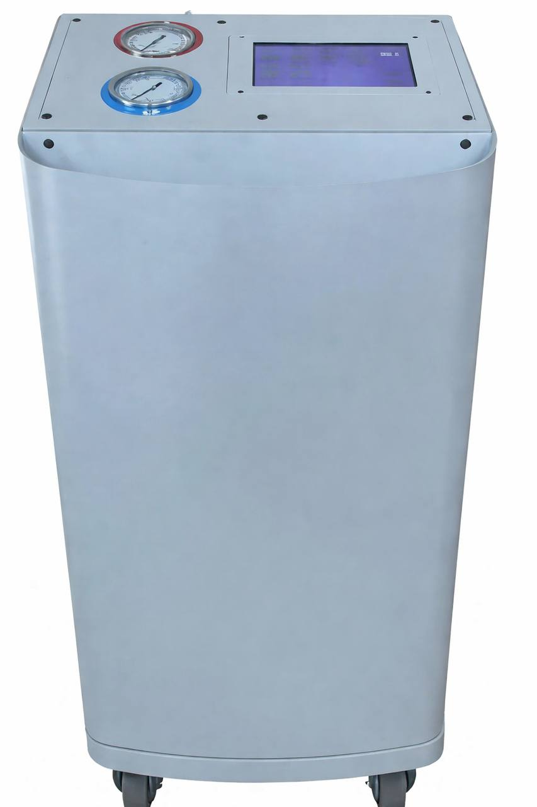

Загальна сума, грн.
 |  | ПРИМІТКА!!! Зображення надано виключно для ознайомлення із загальним виглядом товарів. Фактичні характеристики, матеріали та параметри товарів повинні відповідати викладеним у технічному завданні вимогам.
 |  |  |  |  |  |  | П.І.Б. ФОП/уповноваженої особи:
 |  |  |  |  |  |  | Підпис:
 |  |  |  |  |  |  | Дата:
 |  |  |  |  |  |  | Печатка (за наявності):

 | Примітка: Ціна товару вказується з урахуванням доставки, без ПДВ , у національній валюті України.
 | Після заповнення прохання подати цей документ у форматі PDF і в Excel.

